trijst

Dots:
leņķis grādos starp trijstūra malām a un b: |  |  |  |  |  | 24
malu a un b garumi
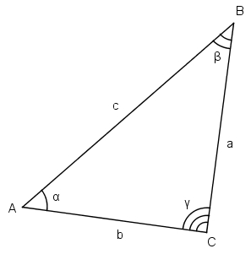
Aprēķināt:
visus iespējamos malas c garumus pēc kosinusu teorēmas

b a | 1 | 3 | 5 | 7 | 9 | 11 | 13 | 15 | 17 | 19
2 | 1.1600940347 | 1.4273943072 | 3.2755290942 | 5.2364804197 | 7.2188893554 | 9.2089087227 | 11.202483484 | 13.198002597 | 15.194700026 | 17.192165228
4 | 3.113139306 | 1.7535418491 | 2.111440668 | 3.7204105112 | 5.5879090051 | 7.5238287944 | 9.4863729847 | 11.461873542 | 13.444620402 | 15.43182071
6 | 5.1026909086 | 3.4802821042 | 2.4874228715 | 2.8744010781 | 4.2821829217 | 6.0342356261 | 7.9048661347 | 9.8265872827 | 11.774409821 | 13.737235372
8 | 7.0981175447 | 5.399057143 | 3.9895317255 | 3.268471928 | 3.6673497378 | 4.9209754577 | 6.5561074435 | 8.3515920737 | 10.22328888 | 12.135987017
10 | 9.0955533557 | 7.3612004824 | 5.8004701737 | 4.5938693854 | 4.0696213122 | 4.4743713881 | 5.6105419536 | 7.1369715361 | 8.8540693696 | 10.670179291
12 | 11.093913152 | 9.3394179181 | 7.7054879847 | 6.2868404717 | 5.2606255473 | 4.8809834237 | 5.2890280029 | 6.3343220039 | 7.7635979598 | 9.4033648932
14 | 13.092773854 | 11.325289469 | 9.6490225375 | 8.1206582432 | 6.8400690548 | 5.9689194203 | 5.6981973832 | 6.1082655304 | 7.0818332487 | 8.425782844
16 | 15.091936435 | 13.315390947 | 11.611749514 | 10.018274177 | 8.5964474173 | 7.4452668797 | 6.7056013616 | 6.5190628415 | 6.9304596559 | 7.8462960531
18 | 17.091294963 | 15.308072726 | 13.585353055 | 11.949332394 | 10.440846313 | 9.1233765007 | 8.0907802976 | 7.4622686144 | 7.3423552027 | 7.7546700105
20 | 19.090787875 | 17.302443327 | 15.56569653 | 13.899901865 | 12.333841058 | 10.910545295 | 9.6931089969 | 8.7677092455 | 8.2334129499 | 8.1673405826

zaļais
Dots:
c | 10.00
Zināms, ka visi trijstūri zaļajā figūrā ir taisnleņķa vienādsānu trijstūri.

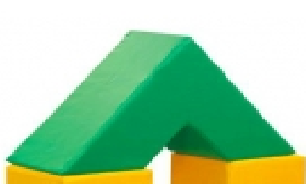
Aprēķināt
zaļās figūras tilpumu |  | 2,000.00
zaļās figūras virsmas laukumu |  | 341.42

palīgdarbības:
mazā trijstūra katetes garums |  | 7.07
lielā trijstūra katetes garums |  | 21.21
mazā trijstūra laukums |  | 25.00
lielā trijstūra laukums |  | 225.00
mazās trijstūrveida figūras (cauruma) tilpums |  | 250.00
lielās trijstūrveida figūras tilpums |  | 2,250.00
c
c
c
c

